Sheet1
 | Ảnh | Hãng | Tên | Giá | giá gốc | phần trăm giảm
1 |  | AprilSkin | Phấn Nước Aprilskin Ma Thuật Màu Sáng Hồng 22 Pink Beige 15g Magic Snow Cushion 2.0 | 329.000đ | 660.000đ | 50%
2 |  | AprilSkin | Phấn Nước Aprilskin Ma Thuật Màu Tự Nhiên 23 Natural Beige 15g Magic Snow Cushion Galaxy 2.0 #23 Natural Beige | 329.000đ | 660.000đ | 50%
3 |  | AprilSkin | Phấn Nước Aprilskin Siêu Mỏng Nhẹ Màu 23 Be Tự Nhiên 15g Ultra Slim Cushion #23 Natural Beige | 329.000đ | 720.000đ | 54%
4 | 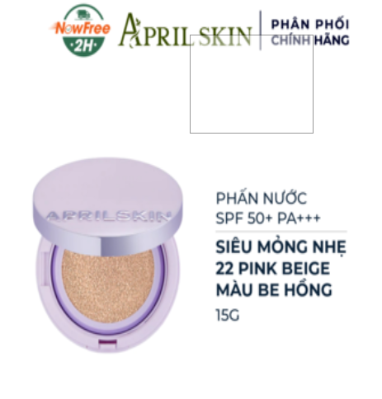 | AprilSkin | Phấn Nước Aprilskin Siêu Mỏng Nhẹ Màu 22 Be Hồng 15g Ultra Slim Cushion #22 Pink Beige | 329.000đ | 720.000đ | 154%
5 |  | AprilSkin | Phấn Nước Aprilskin Hero Cushion 22 Be Hồng + Lõi Refill 12g Hero Cushion #22 Pink Beige | 425.000 đ | 670.000đ | 37%
6 |  | AprilSkin | Phấn Nước Aprilskin Hero Cushion 23 Be Tự Nhiên + Lõi Refill 12g Hero Cushion #23 Natural Beige | 425.000 đ | 670.000đ | 37%

